表紙
バックドア生産管理システム
基本設計工程
画面設計書
SC-K21C工程品種別集計

２０１９年 ９月１７日

１．機能概要
プロジェクト名 |  |  | 工程名称 |  |  | 機能ID |  | 機能名称 |  |  |  |  |  |  | 作成日 |  | 2019-09-17 | 作成者 | 李
B/D生産管理システム |  |  | 基本設計 |  |  | SC-K21C |  | 工程品種別集計 |  |  |  |  |  |  | 更新日 |  |  | 更新者

１. 機能概要

１.１ 機能説明

 | 工程品種別の集計を表示する。

１.２ 処理フロー
メニュー

その他払出メニュー

全工程で試作の在庫払出可能化の伝票出力&取消

 |  |  |  |  |  |  |  |  | 工程別集計
マスタ関係
工程品種別集計
その他払出データ
 |  |  |  |  |  | 検索 |  |  |  | 検索

 |  |  |  | ・工程マスタ | ・品名マスタ |  |  |  |  |  |  | ・受払データ
 |  |  |  | ・コードマスタ

１.３ 入出力テーブル

 | No | 種別 | テーブル名（As-is） |  |  |  | テーブル名（To-be） |  |  |  | 参照 |  | 追加 | 更新 | 削除 | 備考
 | 1 | マスタ関係 | 工程マスタ |  |  |  |  |  |  |  | ○ |  |  |  |  | 工程略称を取得する
 | 1 | マスタ関係 | 品名マスタ |  |  |  |  |  |  |  | ○ |  |  |  |  | 品種を集計する
 | 1 | マスタ関係 | コードマスタ |  |  |  |  |  |  |  | ○ |  |  |  |  | 品種を取得する
 | 2 | その他払出データ | 受払データ |  |  |  |  |  |  |  | ○ |  |  |  |  | その他払出データを取得する

２．レイアウト
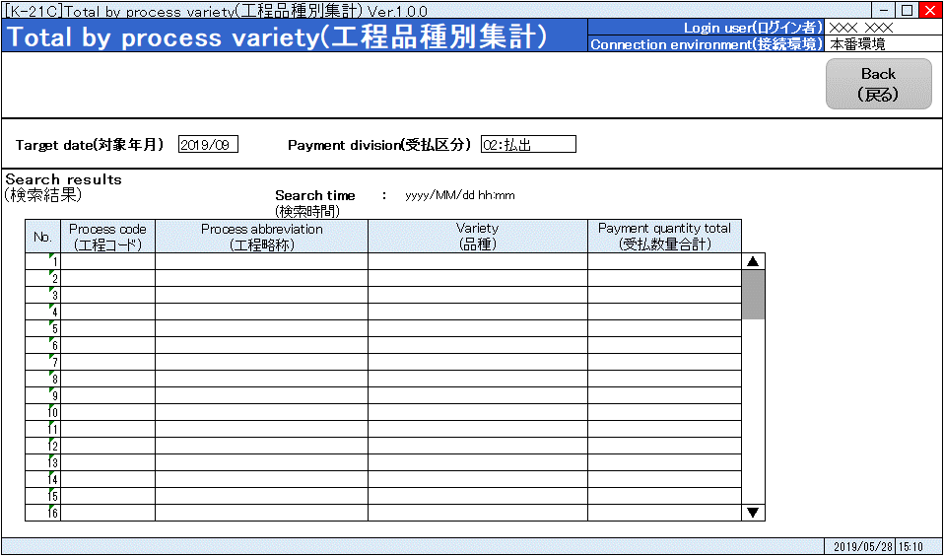
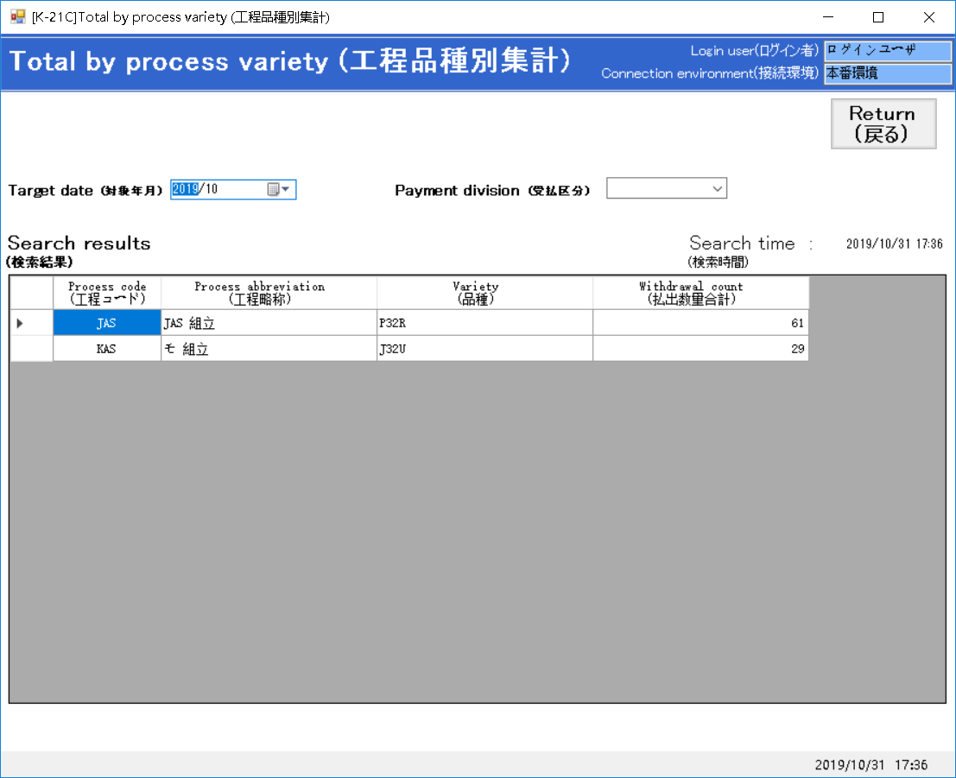
プロジェクト名 | 工程名称 | 機能ID | 機能名称 | 作成日 | 2019-09-17 | 作成者 | 李
B/D生産管理システム | 基本設計 | SC-K21C | 工程品種別集計 | 更新日 |  | 更新者

２. 画面レイアウト

